상품제안서
버팔로레저용비비큐체어2종 | 상품코드: S13360

 |  |  |  |  |  |  | 02-713-8555 | www.synergygift.co.kr
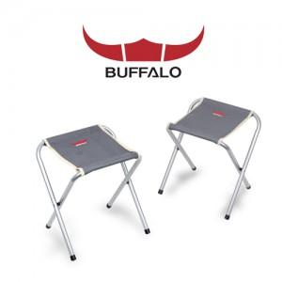

【상세/제작정보】 | 스티커부착가능(비용별도)

【인쇄/포장옵션】 | 기타 / 별도문의

【공급단가】 | 수량 | 20~ | 50~ | 100~ | 500~ | 1,000~
*VAT별도 | 단가 | 22,950원 | 22,100원 | 21,250원 | 20,400원 | 19,890원

【상품 URL】 | https://www.synergygift.co.kr:443/src/goods_detail.php?gdno=6562

